o que é OLIST
https://www.kaggle.com/olistbr/brazilian-ecommerce/

Conjunto de dados públicos de comércio eletrônico brasileiro por Olist

Bem-vindo! Este é um conjunto de dados público de comércio eletrônico brasileiro de pedidos feitos na Olist Store. O conjunto de dados contém informações de 100 mil pedidos de 2016 a 2018 realizados em diversos mercados no Brasil.
Seus recursos permitem a visualização de um pedido em múltiplas dimensões: desde o status do pedido, preço, desempenho de pagamento e frete até a localização do cliente, atributos do produto e, finalmente, avaliações escritas pelos clientes.
Também lançamos um conjunto de dados de geolocalização que relaciona os códigos postais brasileiros às coordenadas lat / lng.

Estes são dados comerciais reais, foram anonimizados e as referências às empresas e parceiros no texto da revisão foram substituídas pelos nomes das grandes casas de Game of Thrones.

Reúna-se com o funil de marketing por Olist

Também lançamos um conjunto de dados do funil de marketing. Você pode juntar os dois conjuntos de dados e ver um pedido da perspectiva do Marketing agora!
As instruções sobre como ingressar estão disponíveis neste Kernel.

Contexto

Este conjunto de dados foi generosamente fornecido pela Olist, a maior loja de departamentos no mercado brasileiro. A Olist conecta pequenas empresas de todo o Brasil a canais sem complicações e com um único contrato.
Esses comerciantes podem vender seus produtos através da Loja Olist e enviá-los diretamente aos clientes usando os parceiros de logística Olist. Veja mais em nosso site: www.olist.com

Depois que um cliente compra o produto da Olist Store, um vendedor é notificado para atender a esse pedido.
Assim que o cliente recebe o produto, ou a data estimada de entrega está vencida, o cliente recebe por e-mail uma pesquisa de satisfação onde pode dar uma nota sobre a experiência de compra e anotar alguns comentários.

Atenção

Um pedido pode ter vários itens.
Cada item pode ser atendido por um vendedor distinto.
Todo o texto que identifica as lojas e parceiros foi substituído pelos nomes das grandes casas de Game of Thrones.

Exemplo de um produto listado em uma plataforma de venda

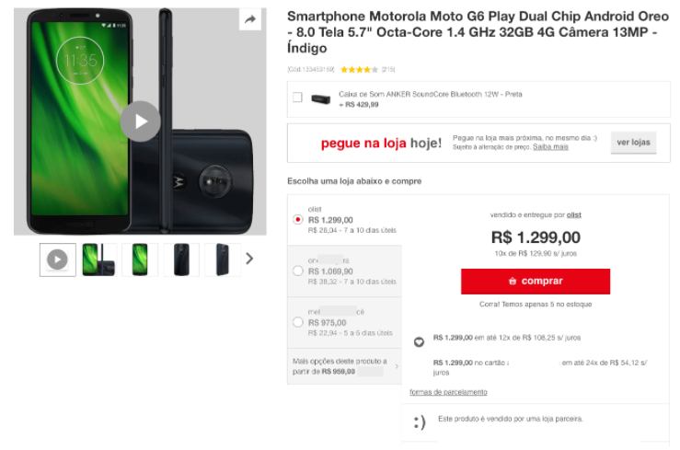

https://olist.com/pt-br/ads/olist-store-como-funciona-a-plataforma/?utm_source=bing&utm_medium=cpc&utm_term=text_exp_bck1_null_vendas_acesse&utm_content=PD_BR_ALL_AS18-MAIS_SRC_PURO&utm_campaign=SUP_AON_CONV_BRANDING&msclkid=1c881fa3647f11d294357e2a055296a2

que tal dar uma espiadinha?
Veja como funciona a plataforma olist store antes de finalizar o seu cadastro e prepare-se para multiplicar as suas vendas.

finalizei o cadastro. Quais são os resultados que terei com o olist store?
Se trabalharmos como um time, os resultados serão incríveis.
E não somos nós quem afirmamos, são eles:
Outlet da Beleza |  |  | Tiger Bras | Grupo TNF
cosméticos & perfumaria |  |  | utilidades domésticas | artigos eletrônicos
faturou R$ 35 mil |  |  | faturou R$ 70 mil | faturou R$ 120 mil
em 17 dias |  |  | em 24 dias | em 30 dias

e como eu vou alcançar esse resultados?
Utilizando todos os recursos que o olist store oferece à sua operação de vendas. Aqui, além dos serviços que otimizam o seu dia a dia, você conta com a tecnologia exclusiva que coloca os seus produtos nas primeiras posições dos marketplaces.

Com olist store você tem:
alta reputação |  | Alta reputação e visibilidade máxima para os seus anúncios nos marketplaces.
otimização de catálogo
ferramenta de precificação
logística completa
gestão centralizada

assim que eu retomar o meu cadastro, o que vai acontecer?
1 | Sua empresa preenche os requisitos para vender com o olist store? Responda, tire suas dúvidas e veja como podemos te ajudar:

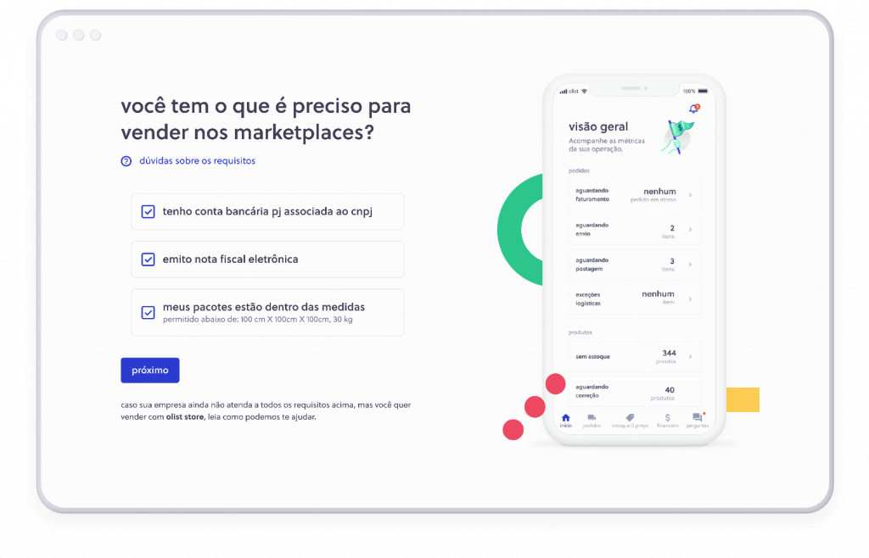

2 | Selecione a categoria principal de produtos vendida por você:

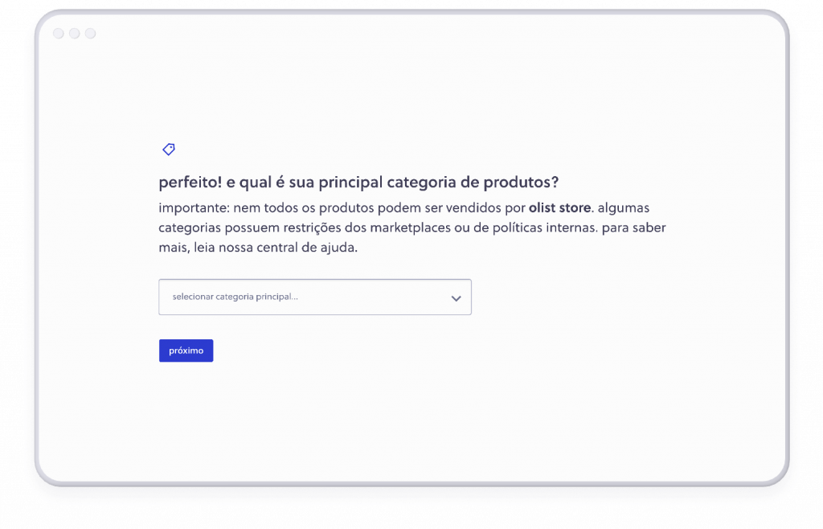

3 | Crie uma senha para a sua conta:

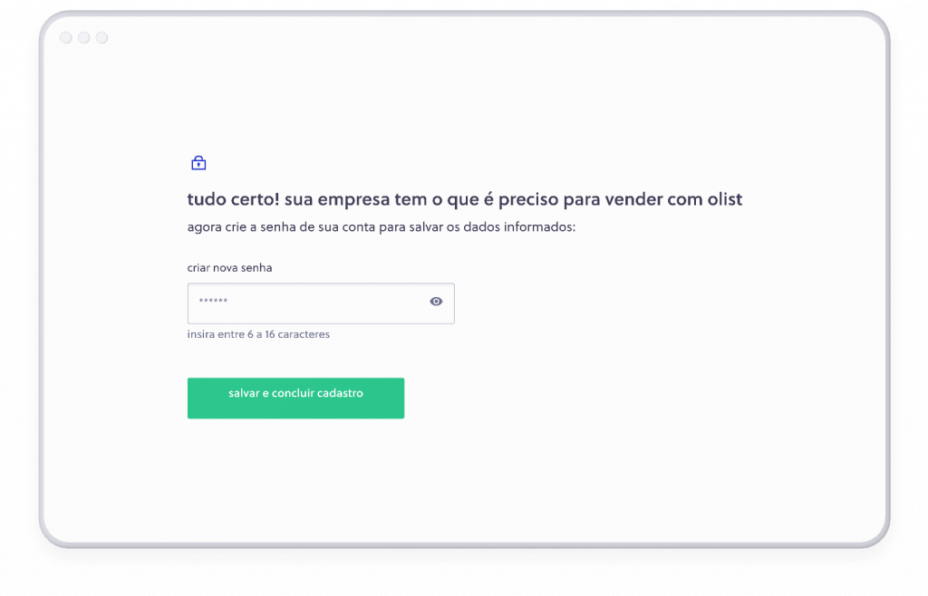

4 | A partir daqui você cadastra seus produtos, configura a conta e escolhe o plano. Finalizou? Então tudo pronto para multiplicar as suas vendas com olist store.

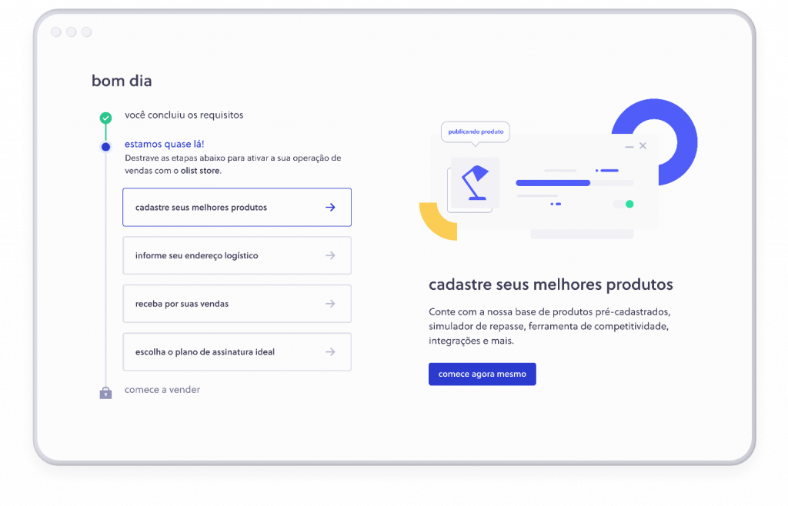

agora é a sua vez! vamos lá?
Conclua o seu cadastro em minutos e comece a vender nos marketplaces com o olist store.crie sua conta
Lembrando que para vender com olist store você precisa ter CNPJ, conta bancária PJ, emitir nota fiscal e atuar nas categorias aceitas.
Não atende a todos os requisitos? Veja como podemos te ajudar.

*Avaliaremos a disponibilidade da coleta de acordo com seu CEP

OLIST
Av. Cândido Hartmann, 590
Mercês, Curitiba – PR
80730-440

mapa de dados BD_OLIST
https://www.kaggle.com/olistbr/brazilian-ecommerce/

Esquema de Dados

Os dados são divididos em vários conjuntos de dados para melhor compreensão e organização. Consulte o seguinte esquema de dados ao trabalhar com ele:

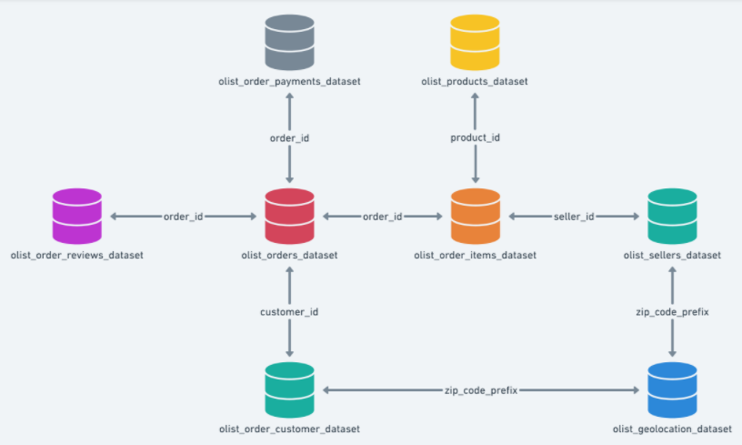

 |  |  |  | olist_order_payments_dataset.csv |  |  | olist_products_dataset.csv
 |  |  |  | PK | order_id |  | PK | product_id
 |  |  |  |  | payment_sequential |  | PK | product_category_name
 |  |  |  |  | payment_type |  |  | product_name_lenght
 |  |  |  |  | payment_installments |  |  | product_description_lenght
 |  |  |  |  | payment_value |  |  | product_photos_qty
 |  |  |  |  |  |  |  | product_weight_g
 |  |  |  |  |  |  |  | product_length_cm
 |  |  |  | order_id |  |  |  | product_height_cm
 |  |  |  |  |  |  |  | product_width_cm

 |  |  |  |  |  |  | product_id

 | olist_order_reviews_dataset.csv |  |  | olist_orders_dataset.csv |  |  | olist_order_items_dataset.csv |  |  | olist_sellers_dataset.csv
 |  | review_id |  | PK | order_id |  | PK | order_id |  | PK | seller_id
 | PK | order_id |  | PK | customer_id | order_id |  | order_item_id |  | FK | seller_zip_code_prefix
 |  | review_score | order_id |  | order_status |  | PK | product_id |  |  | seller_city
 |  | review_comment_title |  |  | order_purchase_timestamp |  | PK | seller_id | seller_id |  | seller_state
 |  | review_comment_message |  |  | order_approved_at |  |  | shipping_limit_date
 |  | review_creation_date |  |  | order_delivered_carrier_date |  |  | price
 |  | review_answer_timestamp |  |  | order_delivered_customer_date |  |  | freight_value
 |  |  |  |  | order_estimated_delivery_date
 |  |  |  |  |  |  |  |  |  | zip_code_prefix

 |  |  |  | customer_id

 |  |  |  | olist_customers_dataset.csv |  |  |  |  |  | olist_geolocation_dataset.csv
 |  |  |  | PK | customer_id |  |  |  |  | FK | geolocation_zip_code_prefix
 |  |  |  |  | customer_unique_id |  |  |  |  |  | geolocation_lat
 |  |  |  | FK | customer_zip_code_prefix |  |  | zip_code_prefix |  |  | geolocation_lng
 |  |  |  |  | customer_city |  |  |  |  |  | geolocation_city
 |  |  |  |  | customer_state |  |  |  |  |  | geolocation_state

